상품제안서
우승컵 트로피 / W7)57-EB가루다 | 상품코드: S17949

 |  |  |  |  |  |  | 02-713-8555 | www.synergygift.co.kr
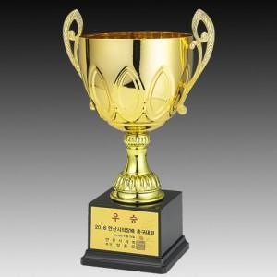

【상세/제작정보】

【인쇄/포장옵션】 | 풀칼라 / 별도문의

【공급단가】 | 수량 | 6~ | 30~ | 50~ | 100~ | 500~
*VAT별도 | 단가 | 65,210원 | 62,790원 | 60,380원 | 57,960원 | 56,510원

【상품 URL】 | https://www.synergygift.co.kr:443/src/goods_detail.php?gdno=7870

